Pedidos
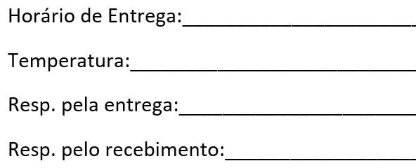
 |  |  |  |  | DOCUMENTO RETIDO PLANILHA DE PEDIDOS PADRONIZADOS |  |  |  |  |  |  | Identificação: REG-POP-CPR-001-2

 |  |  |  |  | Cliente: | 25-HOSPITAL JAYME SANTOS NEVES |  |  |  | Entrega: | 20:00 |  |  | Data: | 2024-05-14

 |  |  |  |  |  |  |  | LEITO |  |  |  |  |  |  | MÓDULO
Nr | N | M | D | E | Nr. Atend. | Paciente | Unidade | Nr. Leito | Mudou Leito? | Dieta | Volume (ml) | Horários | Via Adm | Embalagem | Módulo | Quantidade (GR ou ML) | Apresen-tação | Observações Gerais
1 |  |  |  |  |  | COTA EXTRA |  |  |  | NAN SUPREME 1 1:30 | 5 | 1/2/3/4 | SNE | SERINGA |  |  |  | COTA EXTRA – 4 COTAS
16 |  |  |  |  | 1436510 | RN DE EMANUELE AMARAL BARBOSA | MATERNIDADE | abcd | siM | NAN SUPREME 1 1:30 | 60 | 06/09/12/15 | ORAL | FRASCO
17 |  |  |  |  | 1436510 | RN DE EMANUELE AMARAL BARBOSA | MATERNIDADE | 418.1 | Não | NAN SUPREME 1 1:30 | 20 | 21/24/03 | ORAL | FRASCO
20 |  |  |  |  | 1436469 | RN SEM DOC THAINARA GB | UTIN | 302 | Não | ALFARÉ 1:30 | 3 | 06/09/12/15 | SOG | SERINGA
21 |  |  |  |  | 1436473 | RN SEM DOC THAINARA GA | UTIN | 303 | Não | ALFARÉ 1:30 | 8 | 06/09/12/15 | SOG | SERINGA
39 |  |  |  |  | 1411803 | FELLIPE CHAGAS RAMOS DE FREITAS | UCIN | 321 | Não | ALFARÉ 1:25 | 32 | 12/09/15 | SNG | SERINGA
40 |  |  |  |  | 1411803 | FELLIPE CHAGAS RAMOS DE FREITAS | UCIN | 321 | Não | PRE NAN 1:30 | 32 | 6 | SNG | SERINGA
43 |  |  |  |  | 1432925 | DOMINIC DE SOUZA DE OLIVEIRA | UCIN | 324 | Não | ALFARÉ 1:30 | 40 | 12/09/15 | SOG | SERINGA
44 |  |  |  |  | 1432925 | DOMINIC DE SOUZA DE OLIVEIRA | UCIN | 324 | Não | PRE NAN 1:30 | 40 | 6 | SOG | SERINGA

60
61
62
63
64
65
66
67
68
69
70
71
72
73
74
75
76
77
78
79
80

